Caso 2
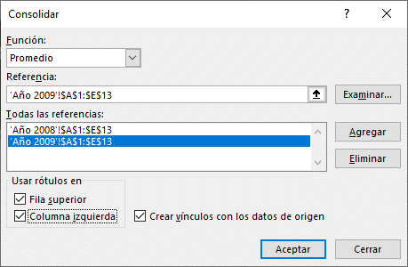

 | Gasolina 84 | Gasolina 90 | Gasolina 95 | Gasolina 98
Enero | 37,545 | 24,336 | 37,398 | 9,547
Febrero | 64,935 | 73,176 | 22,393 | 5,069
Marzo | 64,306 | 42,881 | 77,128 | 20,062
Abril | 29,158 | 32,694 | 30,882 | 7,804
Mayo | 17,599 | 81,431 | 76,347 | 19,332
Junio | 61,305 | 30,401 | 36,574 | 10,354
Julio | 53,497 | 70,656 | 27,712 | 6,106
Agosto | 49,690 | 33,395 | 60,362 | 16,458
Septiembre | 59,398 | 60,979 | 67,496 | 15,505
Octubre | 87,075 | 75,109 | 34,903 | 8,265
Noviembre | 49,795 | 45,892 | 59,308 | 15,815
Diciembre | 78,821 | 32,936 | 52,901 | 13,581

Caso 3
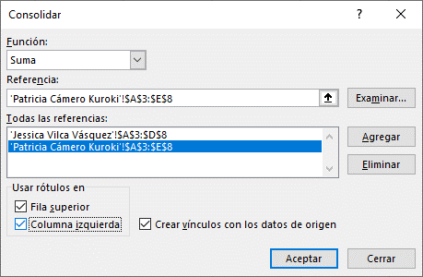
 | CIVA | Móvil Perú | Cruz del Sur | Ormeño
Motorolla i320 | 80 | 101 | 151 | 30
Motorolla i52 | 158 | 130 | 161 | 65
Motorolla i82 | 143 | 139 | 132 | 57
Motorolla i86 | 163 | 163 | 102 | 39
Motorolla i9 | 67 | 185 | 124 | 94

